Sheet2
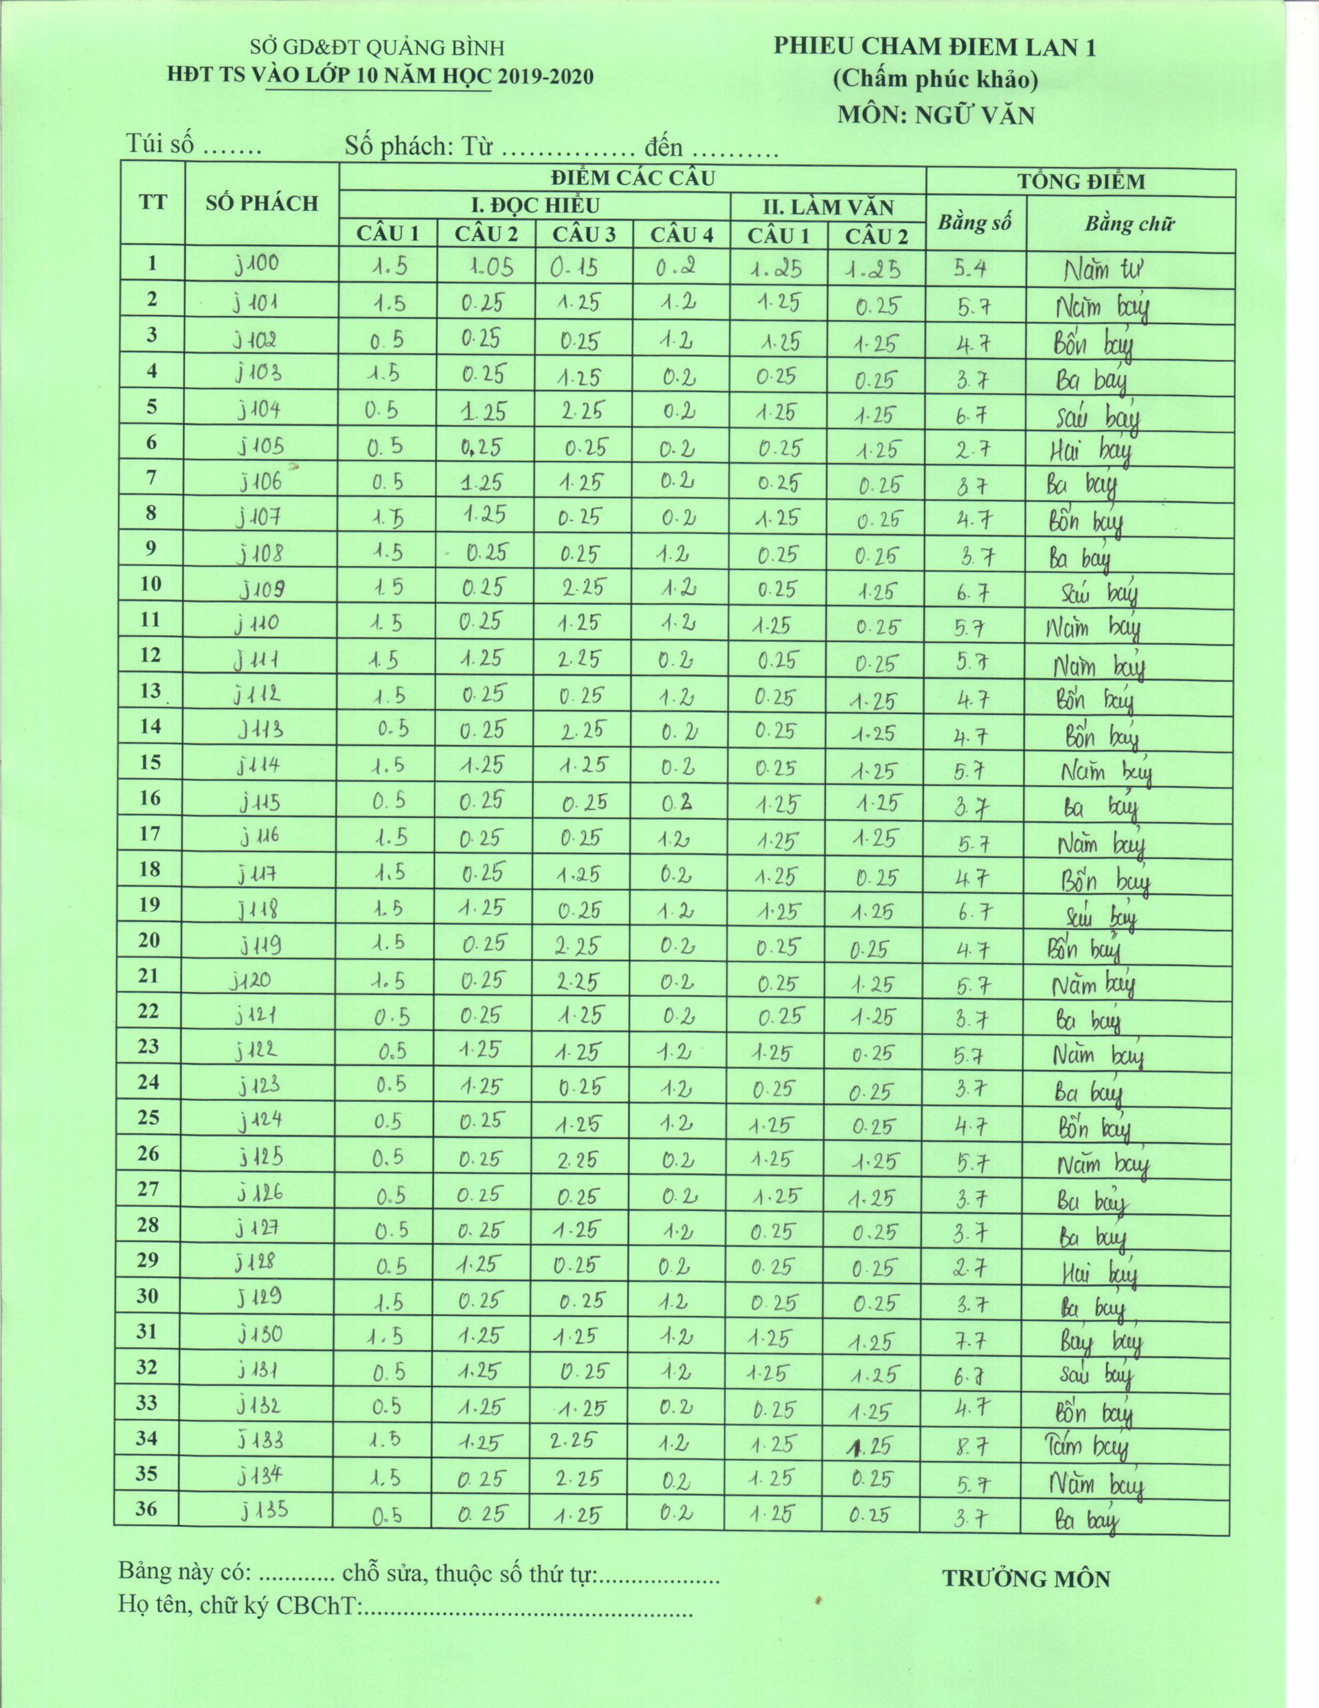

Kết quả
5.4
5.7
4.7
3.7
6.7
2.7
3.7
4.7
3.7
6.7
5.7
3.7
4.7
4.7
5.7
2.7
9.7
4.7
6.7
4.7
5.7
3.7
5.7
3.7
4.7
5.7
3.7
3.7
2.7
3.7
7.7
6.7
4.7
8.7
5.7
3.7

